상품제안서
수첩식혼합형밴드A(캐릭터밴드,치간칫솔) | 상품코드: S11600

 |  |  |  |  |  |  | 02-713-8555 | www.synergygift.co.kr
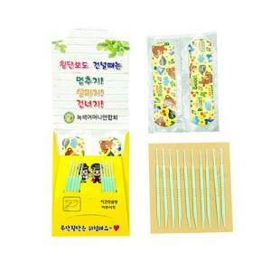

【상세/제작정보】 | *표지인쇄 : 칼라4도 *사이즈 : 65x90 펼친면 120x257 *기본수량 : 1,000개 *OPP 포장 불가

【인쇄/포장옵션】 | 풀칼라 / 포장불가능

【공급단가】 | 수량 | 1,000~ | 2,000~ | 3,000~ | 5,000~ | 10,000~
*VAT별도 | 단가 | 320원 | 310원 | 300원 | 290원 | 280원

【상품 URL】 | https://www.synergygift.co.kr:443/src/goods_detail.php?gdno=8607

